상품제안서
프롬비 닥터슬로우 파라핀베스 전용왁스 4개입 파라핀치료기 부자재 6종 세트 | 상품코드: F23857

 |  |  |  |  |  |  | 02-412-0044 | www.easy1.co.kr
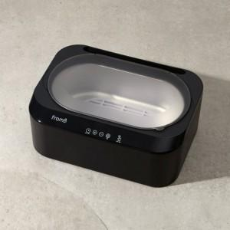 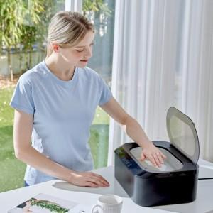

【상세/제작정보】

【인쇄/포장옵션】 | 스티커 / 포장불가능

【공급단가】 | 수량 | 20~ | 50~ | 100~ | 300~ | 500~
*VAT별도 | 단가 | 84,540원 | 81,720원 | 78,900원 | 76,090원 | 73,270원

【상품 URL】 | https://dev.easy1.co.kr:443/src/goods_detail.php?gdno=23857

